Sheet1 (2)
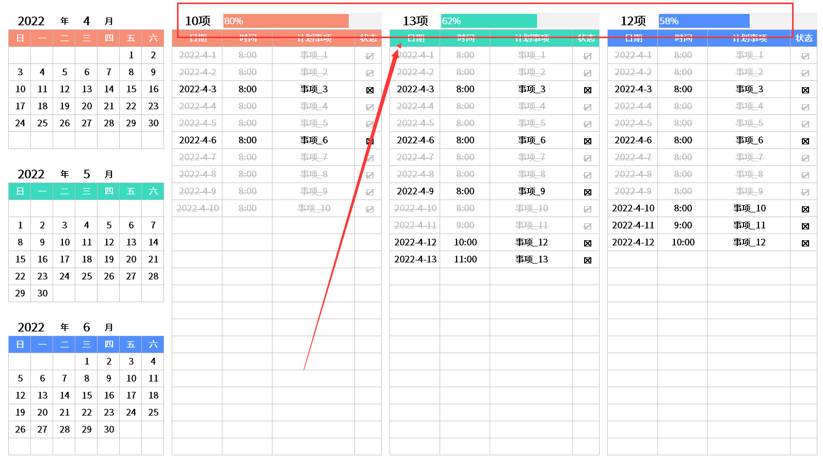
稻壳儿表格模板使用说明
（本页为说明页，用户使用模板时可删除本页内容）

01
基础操作指南
中文｜字体名称
无
中文｜字体名称
思源黑体 Regular
02
字体说明
英文｜字体名称
无

· 如何撤销工作表保护？
1、选中对应工作表。
2、点击：「审阅---撤销工作表」保护。

· 如何增加行数？
1、选中最后一行，鼠标放在选中区域右下角。
2、当鼠标箭头变成黑色十字形时，点击鼠标左键下拉即可。



【说明】
模板中使用的字体仅限于个人学习、研究或欣赏目的使用，如
需商用请您自行向版权方购买、获取商用版权。
模板中使用的字体为开源字体，请用户按照该款开源字体的开
源协议要求来使用该字体。

· 请在此处输入表格使用说明问题。
1、状态：下拉列表。
03
素材说明
图片：
无。
素材：
模板中使用的图片来源于【网站名称】，仅限于个人学习、研究或欣赏目的使用，如需商用请您自行向版权方购买、获取商用版权。

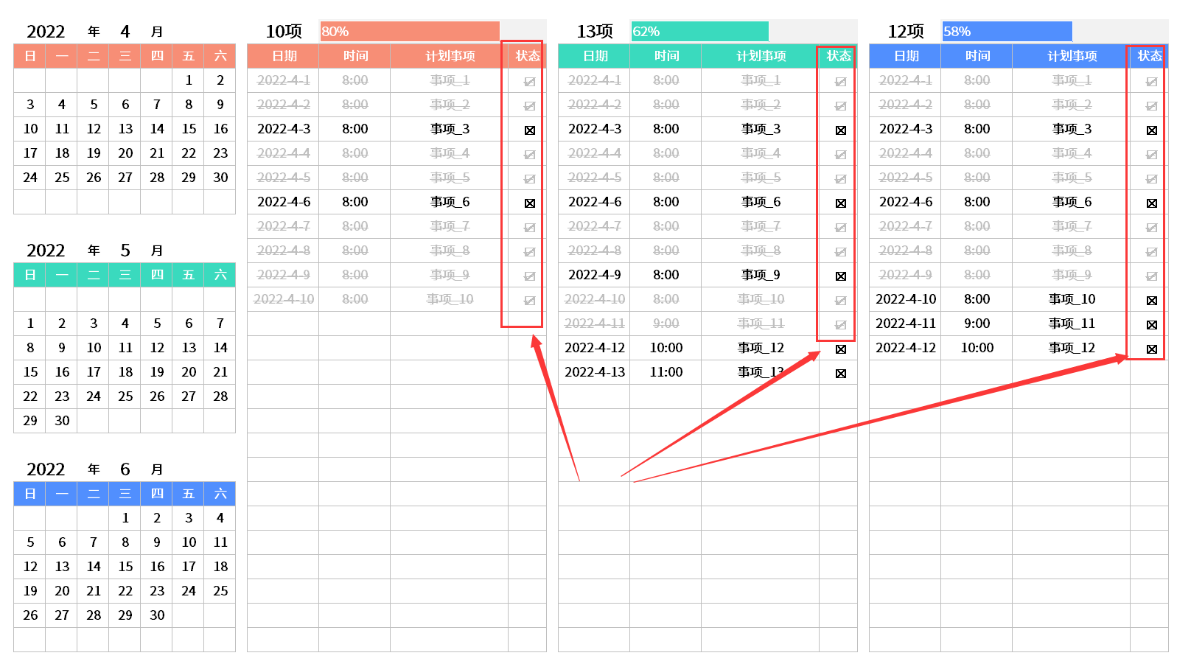

· 请在此处输入表格使用说明问题。
1、自动统计。
2、自动数据条。

